240 centimer keuken
 | Kamer 1 | Kamer 2 | Kamer 3 | Kamer 4 | Kamer 5 | Kamer 6 | totaal - ex BTW | toaal - incl BTW
Keuken - materiaal | € 2,596 | € 2,596 | € 2,596 | € 2,596 | € 2,524 | € 2,524 | € 15,430 | € 18,670
Inhuizen Materiaal | € 150 | € 150 | € 150 | € 150 | € 150 | € 150 | € 750 | € 750
Keuken - plaatsingskosten | € 450 | € 450 | € 450 | € 450 | € 450 | € 450 | € 2,700 | € 3,267
Loodgieterswerk | € 500 | € 500 | € 500 | € 500 | € 500 | € 500 | € 3,000 | € 3,630
Elektra | € 1,012 | € 1,012 | € 1,012 | € 1,012 | € 1,012 | € 1,012 | € 6,069 | € 7,343
Fee Begeleiding EV | € 250 | € 250 | € 250 | € 250 | € 250 | € 250 | € 1,500 | € 1,815

 |  |  |  |  |  | Totaal ex BTW | € 29,449 | € 35,633
*Bovenstaande berekening ging uit van het al aanwezig zijn van wasbakken voor de toe/ afvoer van het leidingwerk. |  |  |  |  |  | Per keuken | € 4,908 | € 5,939
*Denk aan een eventuele noodzakelijke verzwaring van de hoofdaansluiting

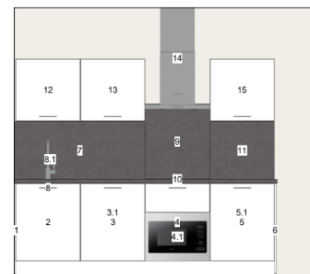
 |  |  | Specificaties |  | 14 huurpunten
 |  |  | lengte | 240 - cm
 |  |  | diepte | 56 - cm

 |  |  | Inclusief
 |  |  | Spoelbak + kraan
 |  |  | Inductieplaat
 |  |  | Afzuigkap
 |  |  | Elektrische oven
 |  |  | Vaatwasser
 |  |  | Koelkast
 |  |  | 2x bovenkast met opbergruimte
 |  |  | 2x stopcontact

122 centimer keuken
 | Kamer 1 | Kamer 2 | Kamer 3 | Kamer 4 | Kamer 5 | Kamer 6 | totaal - ex BTW | toaal - incl BTW
Keuken - materiaal | € 1,885 | € 1,885 | € 1,885 | € 1,885 | € 1,885 | € 1,885 | € 11,310 | € 13,685
Inhuizen Materiaal | € 150 | € 150 | € 150 | € 150 | € 150 | € 150 | € 750 | € 750
Keuken - plaatsingskosten | € 450 | € 450 | € 450 | € 450 | € 450 | € 450 | € 2,700 | € 3,267
Loodgieterswerk | € 500 | € 500 | € 500 | € 500 | € 500 | € 500 | € 3,000 | € 3,630
Elektra | € 1,012 | € 1,012 | € 1,012 | € 1,012 | € 1,012 | € 1,012 | € 6,069 | € 7,343
Fee Begeleiding EV | € 250 | € 250 | € 250 | € 250 | € 250 | € 250 | € 1,500 | € 1,815

 |  |  |  |  |  | Totaal ex BTW | € 25,329 | € 30,648
*Bovenstaande berekening ging uit van het al aanwezig zijn van wasbakken voor de toe/ afvoer van het leidingwerk. |  |  |  |  |  | Per keuken | € 4,222 | € 5,108
*Denk aan een eventuele noodzakelijke verzwaring van de hoofdaansluiting

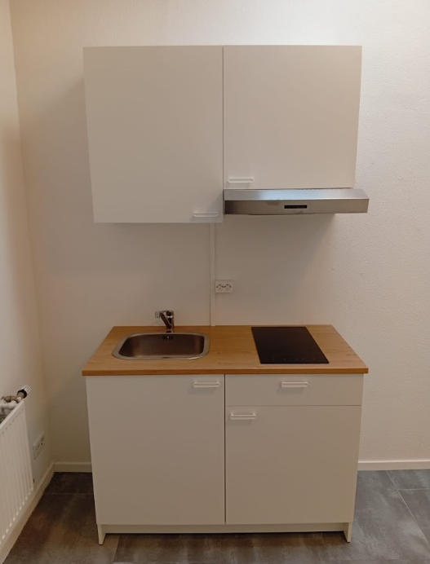

 |  |  |  | Specificaties |  | 8 huurpunten
 |  |  |  | lengte | 122- cm
 |  |  |  | diepte | 56 - cm

 |  |  |  | Inclusief
 |  |  |  | Spoelbak + kraan
 |  |  |  | Inductieplaat
 |  |  |  | Afzuigkap
 |  |  |  | 2x bovenkast met opbergruimte
 |  |  |  | 2x benedenkast met opbergruimte
 |  |  |  | 2x stopcontact

